Trang_bìa
Posts and Telecommunications Institute of Technology |  |  |  |  |  |  | Thiết kế |  | Tài liệu phát triển |  | Tên hệ thống |  |  | BOOK SELL |  |  |  | Người tạo |  | NDTAN | Ngày tạo |  | 2023-10-10
 |  |  |  |  |  |  |  |  |  |  |  |  |  |  |  |  |  | Người cập nhật |  |  | Ngày cập nhật
 |  |  |  |  |  |  |  |  |  |  | Màn hình (ID) |  |  | Cart |  | Màn hình (Tên) |  | Giỏ hàng

 | Tài liệu phát triển hệ thống

 | Version 1.0

 |  |  |  |  |  |  |  |  |  | 1. Mục đích |  |  |  | 7. Giao diện màn hình
 |  |  |  |  |  |  |  |  |  | 2. Giới hạn hoạt động |  |  |  | 8. Danh sách hạng mục
 |  |  |  |  |  |  |  |  |  | 3. Giới hạn hệ thống |  |  |  | 9. Khái quát chức năng
 |  |  |  |  |  |  |  |  |  | 4. Chức năng liên quan |  |  |  | 10. Xử lý chi tiết
 |  |  |  |  |  |  |  |  |  | 5. Không bao gồm
 |  |  |  |  |  |  |  |  |  | 6. Sơ đồ

Posts and Telecommunications Institute of Technology |  |  |  |  |  |  | Thiết kế |  | Tài liệu phát triển |  | Tên hệ thống |  |  | BOOK SELL |  |  |  | Người tạo |  | NDTAN | Ngày tạo |  | 2023-10-10
 |  |  |  |  |  |  |  |  |  |  |  |  |  |  |  |  |  | Người cập nhật |  |  | Ngày cập nhật
 |  |  |  |  |  |  |  |  |  |  | Màn hình (ID) |  |  | Cart |  | Màn hình (Tên) |  | Giỏ hàng

 | Lịch sử chỉnh sửa

 | Ver |  | Ngày cập nhật |  |  | Nội dung cập nhật |  |  |  |  |  |  |  | Người cập nhật
 |  |  |  |  |  |  |  |  |  |  |  |  |  |  | Ngày duyệt |  | Người duyệt |  | Ngày duyệt |  |  | Người duyệt
 | 1 |  | 2023-10-10 |  |  | Tạo mới |  |  |  |  |  |  |  | NDTAN

Posts and Telecommunications Institute of Technology |  |  |  |  |  |  | Thiết kế |  | Tài liệu phát triển |  | Tên hệ thống |  |  | BOOK SELL |  |  |  | Người tạo |  | NDTAN | Ngày tạo |  | 2023-10-10
 |  |  |  |  |  |  |  |  |  |  |  |  |  |  |  |  |  | Người cập nhật |  |  | Ngày cập nhật
 |  |  |  |  |  |  |  |  |  |  | Màn hình (ID) |  |  | Cart |  | Màn hình (Tên) |  | Giỏ hàng

 | 1. Mục đích
 |  | - Dùng để hiển thị danh sách sản phẩm trong giỏ hàng
 |  | - Người dùng tăng, giảm số lượng, xóa sản phẩm khỏi giỏ hàng và chọn sản phẩm để thanh toán
 |  | - Sau khi nhất nút 'Thanh toán', hệ thống sẽ kiểm tra
 |  |  | + Trường hợp phát sinh lỗi, hệ thống sẽ thông báo lỗi cho người dùng tại màn hình này.
 |  |  | + Nếu thành công, hệ thống sẽ chuyển đến màn hình thanh toán

 | 2. Giới hạn hoạt động
 |  | Không có

 | 3. Giới hạn hệ thống
 |  | Không có

 | 4. Chức năng liên quan
 |  | Không có

 | 5. Không bao gồm
 |  | Không có

Posts and Telecommunications Institute of Technology |  |  |  |  |  |  | Thiết kế |  | Tài liệu phát triển |  | Tên hệ thống |  |  | BOOK SELL |  |  |  | Người tạo |  | NDTAN | Ngày tạo |  | 2023-10-10
 |  |  |  |  |  |  |  |  |  |  |  |  |  |  |  |  |  | Người cập nhật |  |  | Ngày cập nhật
 |  |  |  |  |  |  |  |  |  |  | Màn hình (ID) |  |  | Cart |  | Màn hình (Tên) |  | Giỏ hàng

Màn hình giỏ hàng
 | 6. Sơ đồ

Khởi động
hệ thống

Màn hình thanh toán

Account
Cart
Product

 | Table

 |  |  | № | Loại | Tên |  |  |  |  |  |  | I/O | Ghi Chú
 |  |  | 1 | M | Account |  |  | Table quản lý thông tin người dùng |  |  |  | I
 |  |  | 2 | T | Cart |  |  | Table chứa danh sách sản phẩm trong giỏ hàng |  |  |  | I/O
 |  |  | 4 | M | Product |  |  | Table chứa danh sách các sản phẩm |  |  |  | I
 |  |  | 5
 |  |  | 6
 |  |  | 7
 |  |  | 8
 |  |  | 9
 |  |  | 10

 |  |  |  | ※ Loại (M: Master / T: Transaction table / Ⅰ: INI file / W: work table / V: view / S: stored procedures / L: SQL loader / F: file)

Xử lý chi tiết 10.2
Posts and Telecommunications Institute of Technology |  |  |  |  | Thiết kế |  |  |  | Tài liệu phát triển | Tên hệ thống | BOOK SELL |  | Người tạo | NDTAN | Ngày tạo | 2023-10-10
 |  |  |  |  |  |  |  |  |  |  |  |  | Người cập nhật |  | Ngày cập nhật
 |  |  |  |  |  |  |  |  |  | Màn hình (ID) | Cart | Màn hình (Tên) | Giỏ hàng

 | 10. Xử lý chi tiết
 |  | (2) Tăng số lượng sản phẩm

 |  |  |  |  |  | Giao diện minh hoạ
 |  |  | 1. Nhấn button ''+'' để xử lý

 |  |  |  | a. Hiện thị
 |  |  |  | Đối tượng |  |  |  | Truy xuất
 |  |  |  | Customer

 |  |  |  | b. Cập nhật
 |  |  |  | Table |  |  | Cart
 |  |  |  | Update |  |  | 

 |  |  | 2. Nếu phát sinh lỗi, thông báo tại màn hình này
 |  |  |  | Ngược lại, thành công thì cập nhập nhật số lượng

Xử lý chi tiết 10.3
Posts and Telecommunications Institute of Technology |  |  |  |  | Thiết kế |  |  | Tài liệu phát triển | Tên hệ thống | BOOK SELL |  | Người tạo | NDTAN | Ngày tạo | 2023-10-10
 |  |  |  |  |  |  |  |  |  |  |  | Người cập nhật |  | Ngày cập nhật
 |  |  |  |  |  |  |  |  | Màn hình (ID) | Cart | Màn hình (Tên) | Giỏ hàng

 | 10. Xử lý chi tiết
 |  | (3) Giảm số lượng sản phẩm
 |  |  | 1. Nhấn button ''-'' để xử lý

 |  |  |  | a. Hiện thị
 |  |  |  | Đối tượng |  |  | Truy xuất
 |  |  |  | Customer

 |  |  |  | b. Cập nhật
 |  |  |  | Table |  | Cart
 |  |  |  | Update |  | 

 |  |  | 2. Nếu phát sinh lỗi, thông báo tại màn hình này
 |  |  |  | Ngược lại, thành công thì cập nhập nhật số lượng

Xử lý chi tiết 10.4
Posts and Telecommunications Institute of Technology |  |  |  |  | Thiết kế |  |  | Tài liệu phát triển | Tên hệ thống | BOOK SELL |  | Người tạo | NDTAN | Ngày tạo | 2023-10-10
 |  |  |  |  |  |  |  |  |  |  |  | Người cập nhật |  | Ngày cập nhật
 |  |  |  |  |  |  |  |  | Màn hình (ID) | Cart | Màn hình (Tên) | Giỏ hàng

 | 10. Xử lý chi tiết
 |  | (4) Chọn tất cả các sản phẩm
 |  |  | 1. Nhấn vào checkbox "Chọn tất cả" để xử lý

 |  |  |  | a. Hiện thị
 |  |  |  | Đối tượng |  |  | Truy xuất
 |  |  |  | Customer |  |  | 

 |  |  |  | b. Cập nhật
 |  |  |  | Đối tượng
 |  |  |  | Customer |  | 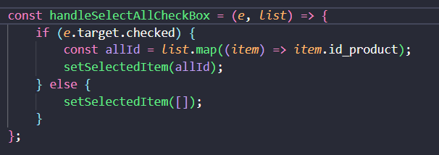

 |  |  | 2. Thực hiện hoàn thành thì hiển thị trạng thái đã chọn ( ô vuông tích xanh)

Xử lý chi tiết 10.5
Posts and Telecommunications Institute of Technology |  |  |  |  | Thiết kế |  |  | Tài liệu phát triển | Tên hệ thống | BOOK SELL |  | Người tạo | NDTAN | Ngày tạo | 2023-10-10
 |  |  |  |  |  |  |  |  |  |  |  | Người cập nhật |  | Ngày cập nhật
 |  |  |  |  |  |  |  |  | Màn hình (ID) | Cart | Màn hình (Tên) | Giỏ hàng

 | 10. Xử lý chi tiết
 |  | (5) Chọn sản phẩm
 |  |  | 1. Nhấn vào checkbox để xử lý

 |  |  |  | a. Hiện thị
 |  |  |  | Đối tượng |  |  | Truy xuất
 |  |  |  | Customer

 |  |  |  | b. Cập nhật
 |  |  |  | Đối tượng
 |  |  |  | Update |  | 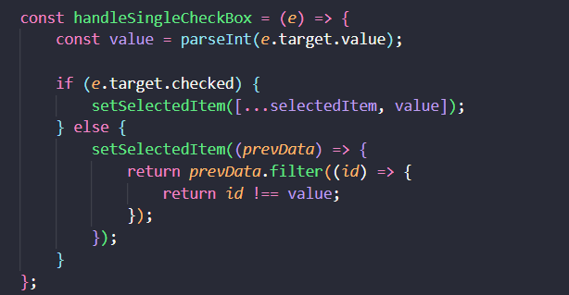

 |  |  | 2. Thực hiện hoàn thành thì hiển thị trạng thái đã chọn ( ô vuông tích xanh)

Xử lý chi tiết 10.6
Posts and Telecommunications Institute of Technology |  |  |  |  |  | Thiết kế |  |  |  | Tài liệu phát triển | Tên hệ thống | BOOK SELL |  |  | Người tạo | NDTAN | Ngày tạo | 2023-10-10
 |  |  |  |  |  |  |  |  |  |  |  |  |  |  | Người cập nhật |  | Ngày cập nhật
 |  |  |  |  |  |  |  |  |  |  | Màn hình (ID) | Cart | Màn hình (Tên) |  | Giỏ hàng

 | 10. Xử lý chi tiết
 |  | (6) Xóa sản phẩm giỏ hàng
 |  |  | 1. Nhấn vào ''Xóa'' để xử lý

 |  |  |  | a. Hiện thị
 |  |  |  | Đối tượng |  |  |  |  | Truy xuất
 |  |  |  | Customer

 |  |  |  | b. Cập nhật
 |  |  |  | Table |  |  |  | Cart
 |  |  |  | Update |  |  | 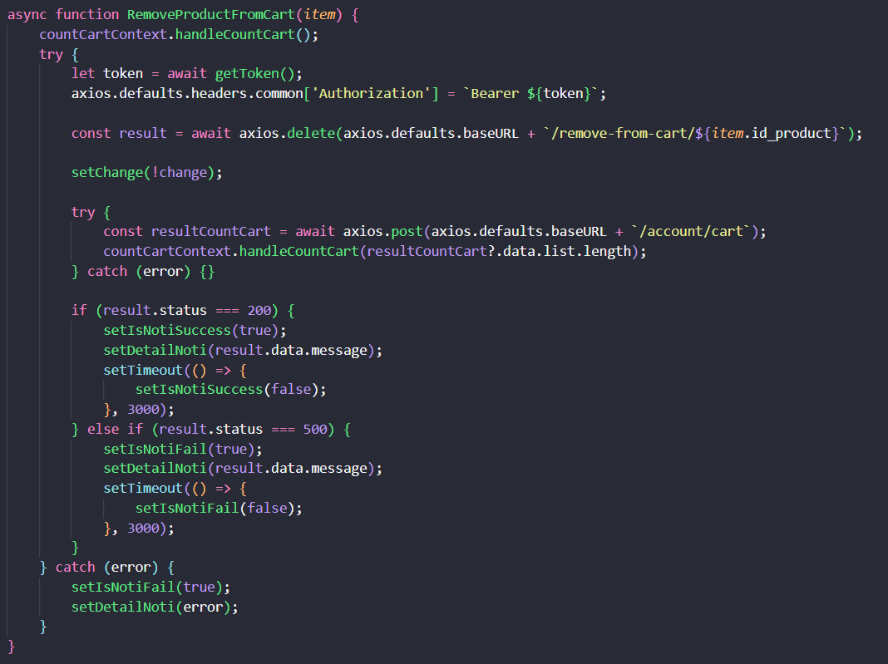

 |  |  | 2. Nếu phát sinh lỗi, thông báo tại màn hình này
 |  |  |  | Ngược lại, thành công thì xóa sản phẩm và cập nhập lại giỏ hàng

 |  |  | Thông báo |  | Trường hợp |  |  |  |  |  |  |  |  | Message Code
 |  |  | SUCCESS |  | Lưu thông tin thành công |  |  |  |  |  |  |  |  | POST_SUCCESS
 |  |  | FAIL |  | Lỗi kết nối mạng |  |  |  |  |  |  |  |  | status === 500
 |  |  | SUCCESS |  | Xóa sản phẩm trong giỏ hàng thành công |  |  |  |  |  |  |  |  | status === 200, Message: "Đã xóa sản phẩm khỏi giỏ hàng"

Xử lý chi tiết 10.7
Posts and Telecommunications Institute of Technology |  |  |  |  | Thiết kế |  |  | Tài liệu phát triển | Tên hệ thống | BOOK SELL |  | Người tạo | NDTAN | Ngày tạo | 2023-10-10
 |  |  |  |  |  |  |  |  |  |  |  | Người cập nhật |  | Ngày cập nhật
 |  |  |  |  |  |  |  |  | Màn hình (ID) | Cart | Màn hình (Tên) | Giỏ hàng

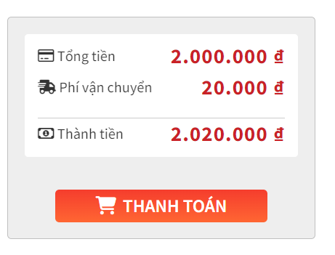
 | 10. Xử lý chi tiết
 |  | (7) Thanh toán
 |  |  | 1. Nhấn vào ''Thanh toán'' để xử lý

 |  |  |  | a. Hiện thị
 |  |  |  | Đối tượng |  |  | Truy xuất
 |  |  |  | Customer

 |  |  |  | b. Cập nhật
 |  |  |  | Đối tượng
 |  |  |  | Update |  | 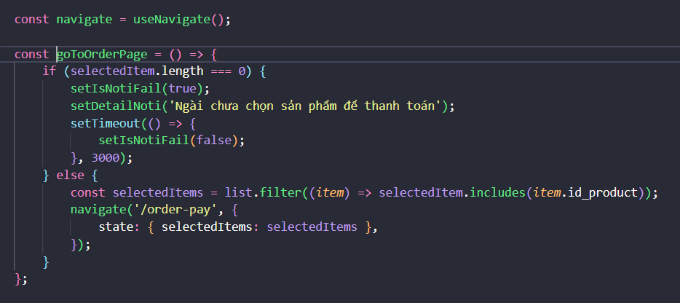

 |  |  | 2. Thành công thì chuyển sang màn hình thanh toán

